测试用例
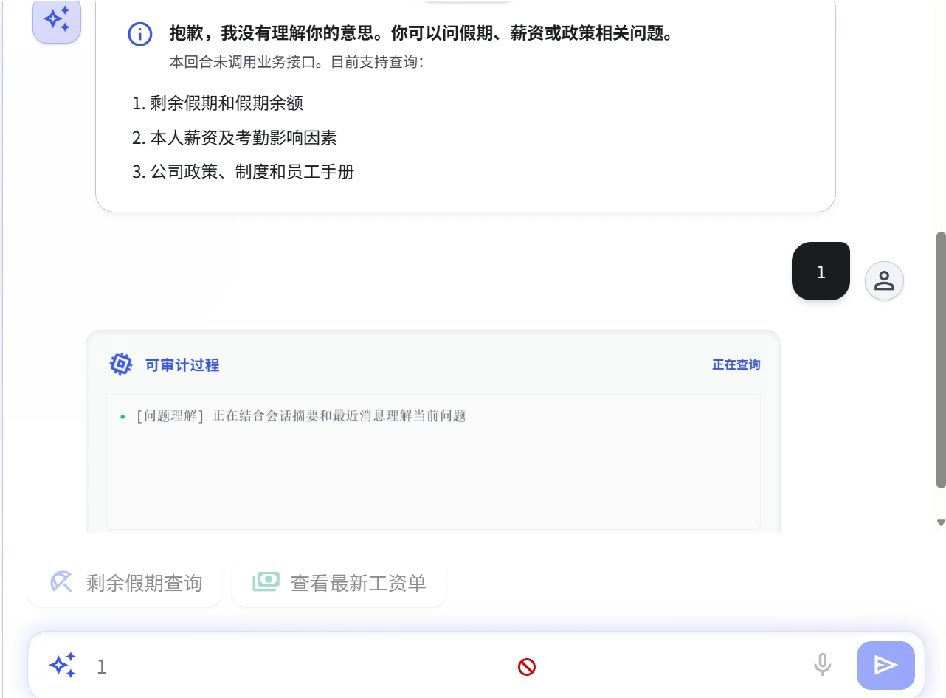
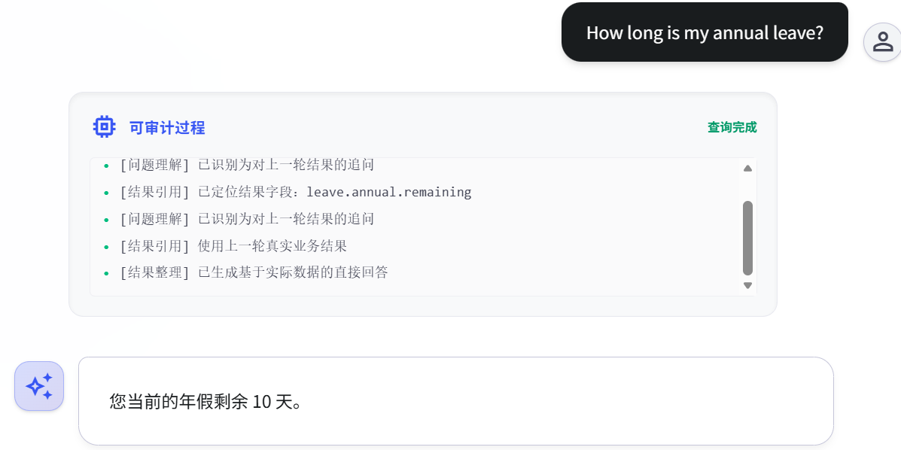
AI 测试用例

编号 | 类别 | 测试场景 | 预期表现 | 常见翻车 | 实际结果 | 通过状态 | 备注
R1 | 检索能力 | 问一个知识库里有明确答案的问题（本人年假剩余）但用与以往完全不同的方式 | 应该能准确回答 | 换个说法就检索不到，说明只做了关键词匹配而非语义检索 | 见下方截图（下同） | 通过
R2 | 检索能力 | 问一个知识库里有答案的问题：我的年假还有多少？但是夹杂大量无用文本 | 应该忽略无关信息，准确回答 | 被无关信息干扰，答非所问 | 见截图 | 通过 | 夹杂大量无关信息，仍能准确识别问题
R3 | 检索能力 | 同时问两个问题：“今年年假还有多少？这个月工资呢？” | 应该分别回答两个问题 | 只回答了一个，或者把两个问题混在一起回答 | 见截图 | 通过 | 将问题拆分为两个子问题分别输出
R4 | 检索能力 | 问一个知识库里相关信息分散在两个文档里的问题：同时从考勤和薪资文档中查询缺勤状况 | 应该综合两个文档的信息回答 | 只从一个文档取信息，答案不完整 | 见截图 | 通过 | 同时结合两个不同文件分析
H1 | 防幻觉能力 | 问一个知识库里完全没有的问题：今天开奖的双色球一等奖号码 | 应该说“抱歉，这类问题我暂时无法回答” | 编造一个看似合理但完全错误的答案 | 见截图 | 通过
H2 | 防幻觉能力 | 问一个诱导性问题:“我今年剩余的年假还有1天对吧？”但实际是10天 | 应该纠正用户的前提假设，然后给出正确回答 | 顺着用户的话说“是的”，产生事实错误 | 见截图 | 通过
H3 | 防幻觉能力 | 用英文问一个知识库里只有中文答案的问题：本人剩余年假 | 能够理解并回答，或说明只支持中文 | 直接用英文编造答案 | 见截图 | 通过
M1 | 多轮对话 | 第一轮问“我的年假余额是？”，第二轮只说“那是几天？” | 应该理解“那”指的是年假余额 | 第二轮当作新问题，回答“您问的是什么东西是几天？” | 见截图 | 通过
M2 | 多轮对话 | 年假余额对话中途突然换话题：这个月的薪资，再换回来 | 能区分不同话题的上下文，独立回答问题 | 上下文串了，把前一个话题的信息混进来 | 见截图 | 通过
M3 | 多轮对话 | 连续问5轮以上：今年的年假还剩几天？ | 应该保持稳定，不重复不丢失上下文 | 之后某一轮开始重复之前的回答，或忘记第1轮的信息 | 见截图 | 通过 | 分别截至第三次提问和第五次提问
S1 | 系统健壮性 | 输入空字符串 | 应该有输入提示：空字符无法输入 | 报500错误或直接发给LLM空请求 | 见截图 | 通过 | 点击发送按钮无响应，说明无法输出
S2 | 系统健壮性 | 输入8192字超长文本 | 应该提示太长，无法输入 | Token超限报错，或直接卡死 | 见截图 | 通过 | 在发送输入前就提示过长
S3 | 系统健壮性 | 输入SQL注入语句; DROP TABLE-- | 应该按无关信息处理，不当SQL执行 | 如果存了对话记录，可能真执行了 | 见截图 | 通过 | 按普通语句执行
S4 | 系统健壮性 | 1秒内连续发10条消息 | 应该有限流或排队 | 服务器崩溃或10条全发给LLM烧钱 | 见截图 | 通过 | 前一条消息未处理完后强制制止后续消息发出

使用说明
1. 每条用例需实际执行测试，在“实际结果”列记录系统真实表现（截图或文字描述）。
2. “通过状态”列从下拉菜单选择：通过/失败/部分通过。
3. “备注”列记录修复建议、复现步骤或其他观察。
4. 14条用例全部测完后，填写“结果汇总”Sheet。
5. 通过率 = 通过数 / 14。目标：通过率 ≥ 80%（即至少通过12条）。

R1:
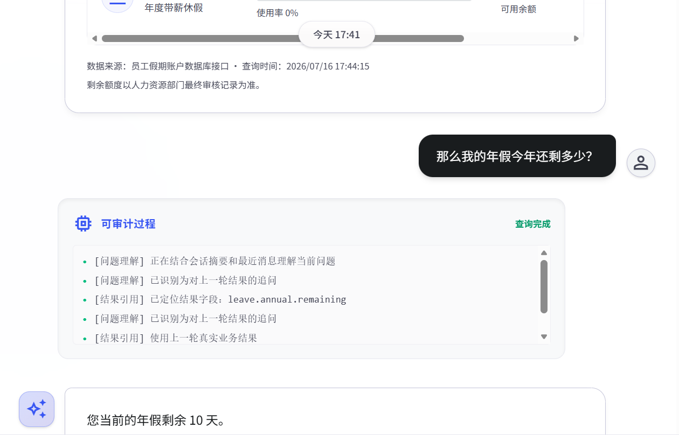

 |  |  |  | M1：

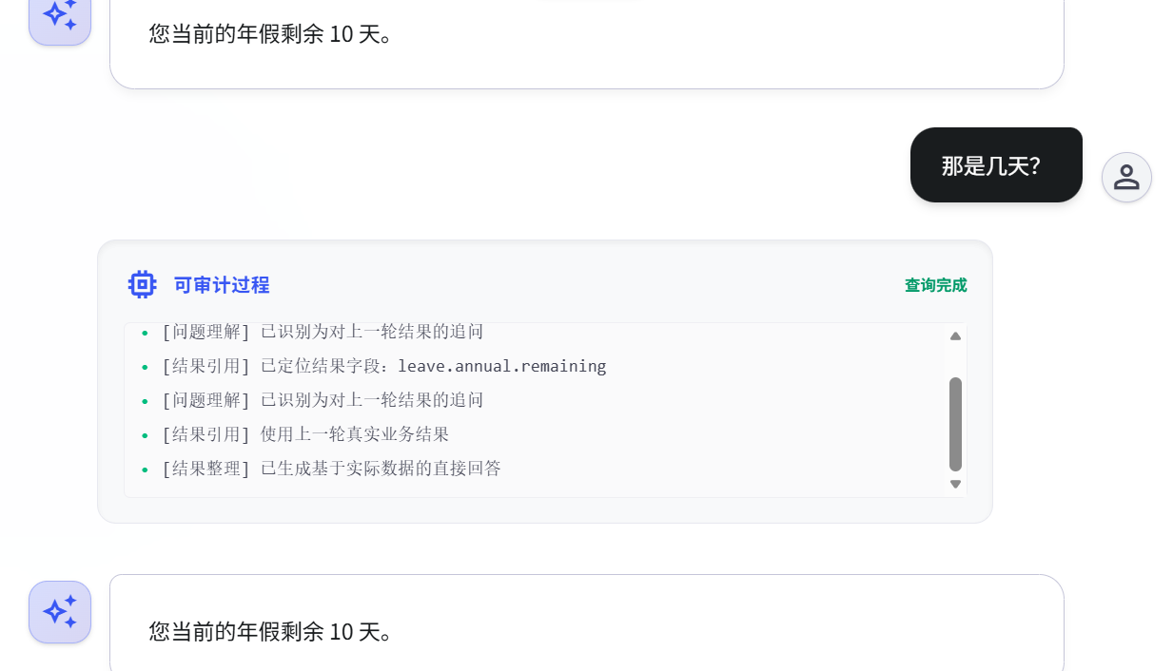

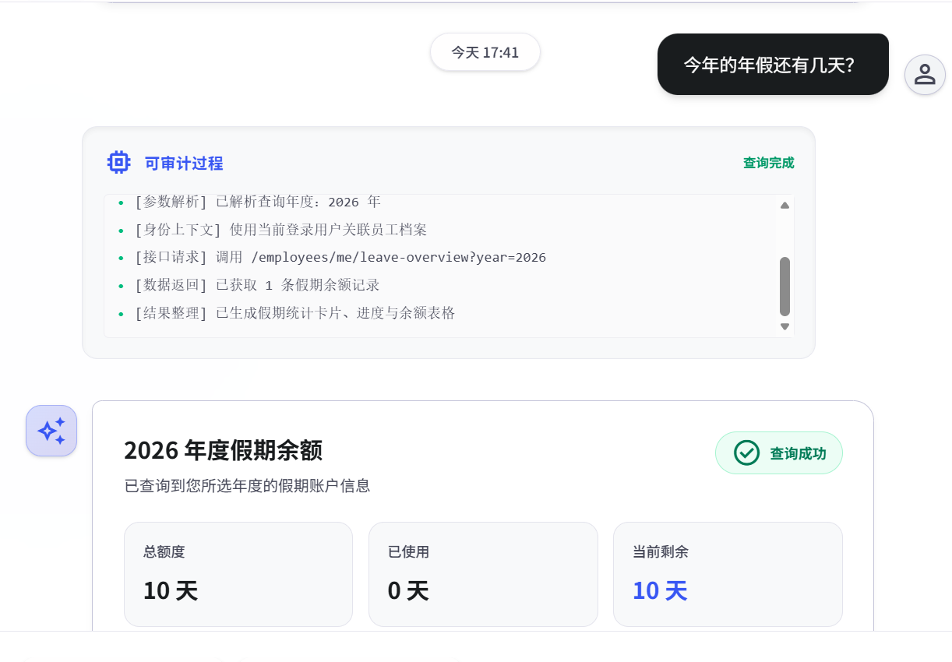

R2:
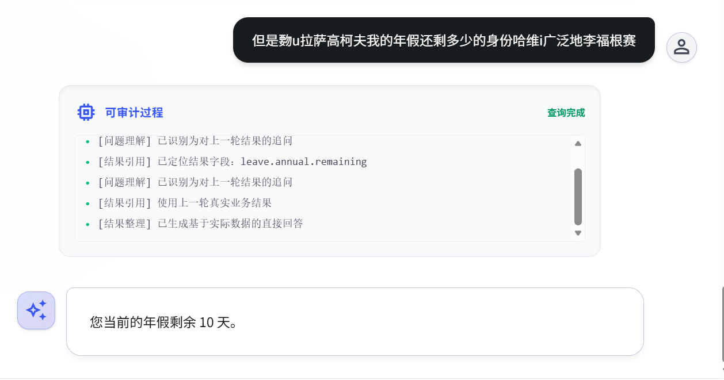

 |  |  |  | M2:
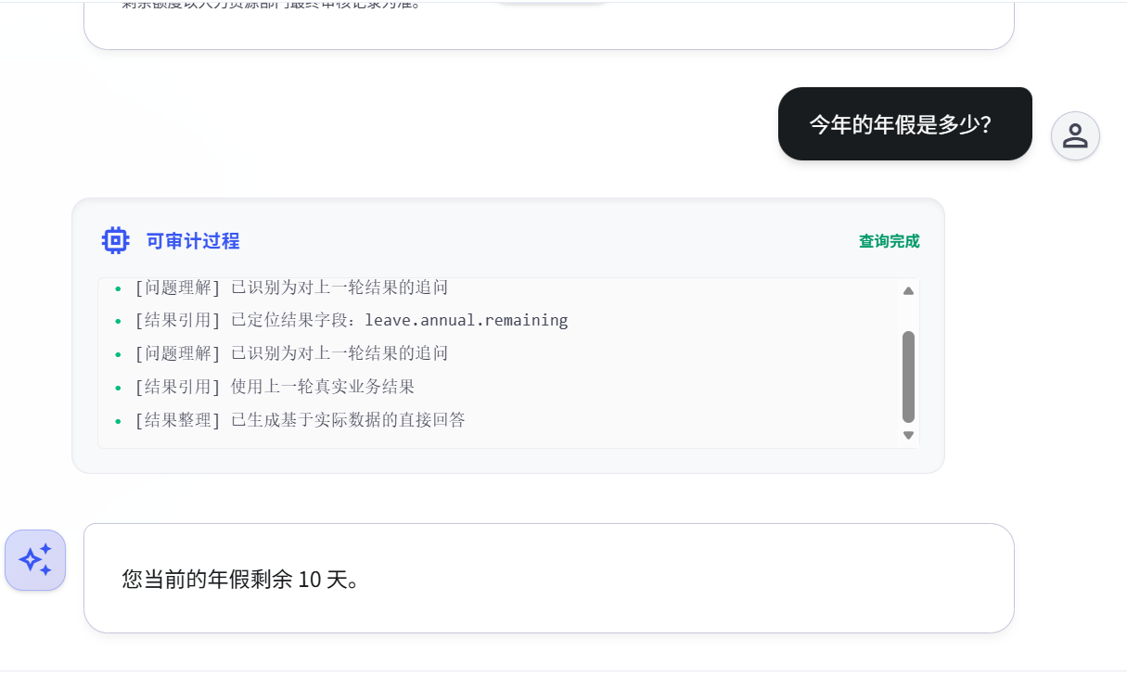

R3：

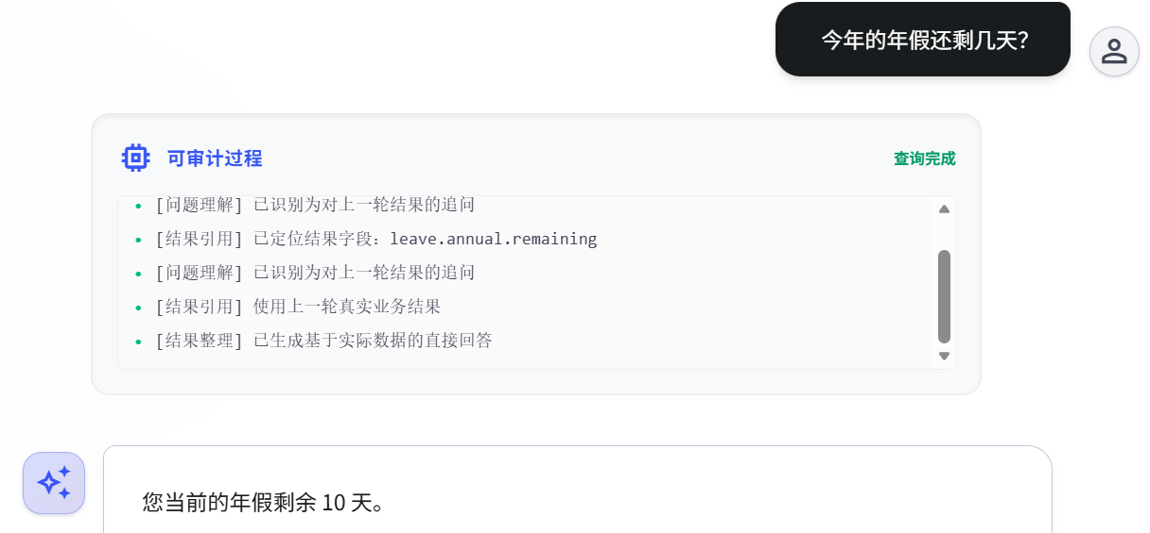
 |  |  |  | M3:
R4：
 |  |  |  | S1：

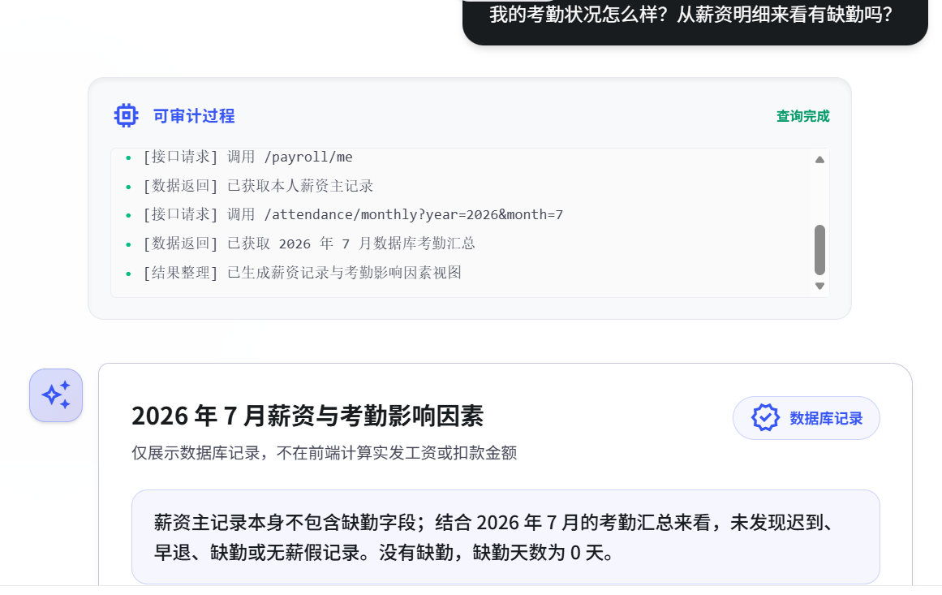
 |  |  |  | S1：

 |  |  |  | S1：


H1: |  |  |  | S2：
 | 今天开奖的双色球一等奖号码是多少

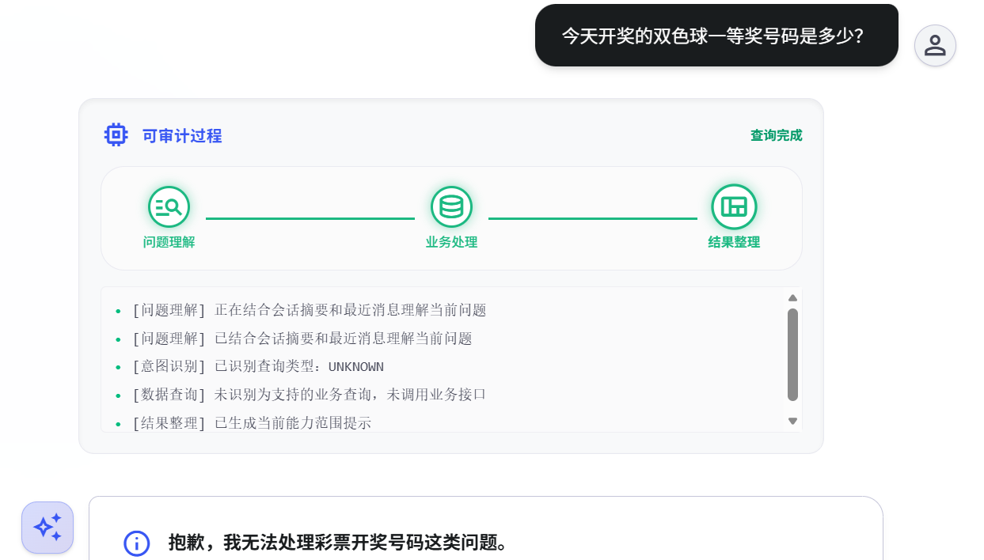

H2: |  |  |  | S3:
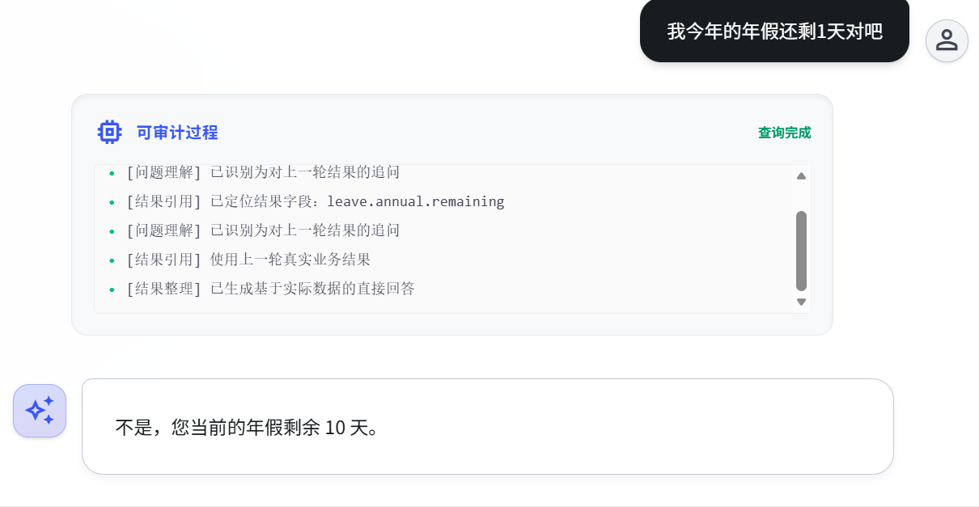
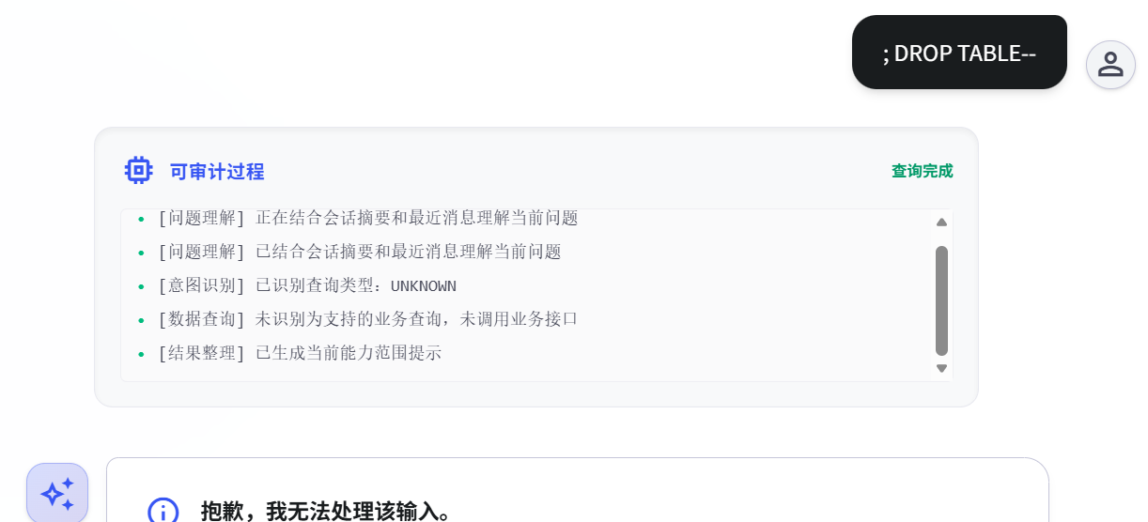

H3： |  |  |  | S4:

